Planilha1
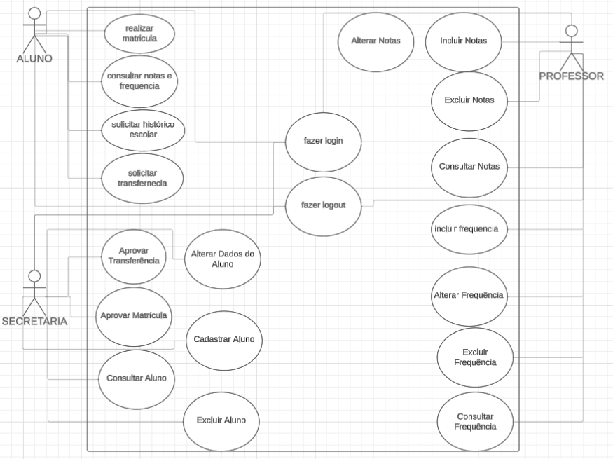
Código | Nome | Descrição | Prioridade (Alta, Média, Baixa) | Requisito(s) que é(são) executado(s) ou pode(m) ser executado(s) na sequência
RF01 | Fazer Login | Permite que todos os usuários (aluno, professor, funcionário da secretaria) acessem o sistema com login e senha. | Alta | Pode executar RF03
RF02 | Fazer Logout | Permite que todos os usuários saiam do sistema com segurança. | - | -
RF03 | Recuperar Senha | Permite que os usuários recuperem sua senha por e-mail. | - | -
RF04 | Realizar Matrícula | Permite que o aluno e o funcionário da secretaria realizem a matrícula no sistema. | Alta | -
RF05 | Solicitar Histórico | Permite que o aluno solicite seu histórico acadêmico. | Média | -
RF06 | Solicitar Transferência | Permite que o aluno solicite transferência para outra instituição. | Alta | Deve ser aprovado pelo RF07
RF07 | Aprovar Transferência | Permite que o funcionário da secretaria aprove ou recuse solicitações de transferência de alunos. | Alta | -
RF08 | Consultar Notas e Frequência | Permite que o aluno visualize suas notas e frequência no sistema. | Alta | -
RF09 | Cadastrar/Alterar/Excluir/Consultar Aluno | Permite que o funcionário da secretaria gerencie os cadastros dos alunos. | Alta | -
RF10 | Cadastrar/Alterar/Excluir/Consultar Notas | Permite que o professor gerencie as notas dos alunos. | Alta | -
RF11 | Cadastrar/Alterar/Excluir/Consultar Frequência | Permite que o professor gerencie a frequência dos alunos. | Alta | -

